Ejercicio 5
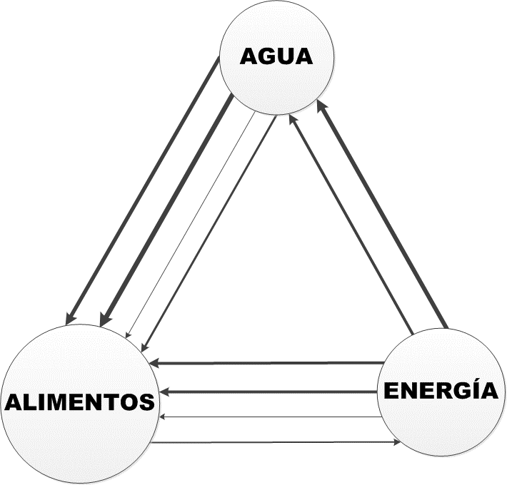
Sector | Interacciones
Cuenca alta | (1) Agua utilizada para consumo humano de población rural. | AGUA
 | ALIMENTOS | (1) Combustibles utilizados para el transporte de alimentos. (2) Leña utilizada para la preparación de alimentos. | ENERGÍA

Sector | Interacciones
Cuenca media | (1) Agua utilizada para consumo humano de población rural. (2)Agua utilizada para riego por inundación de cultivos y producción de alimentos. | AGUA | (1) Agua utilizada para la producción de energía eléctrica. (2) Electricidad utilizada para procesos de operación de planta de tratamiento de agua potable. (3) Combustibles utilizados para procesos de operación de planta de tratamiento de agua potable.
 | ALIMENTOS | (1) Energía utilizada para el procesamiento de productos a través de pequeñas empresas. (2) Combustibles utilizados para el transporte de alimentos. (3) Leña y gas utilizados para la preparación de alimentos. | ENERGÍA

Sector | Interacciones
Cuenca baja | (1) Agua utilizada para el riego por inundación de cultivos y producción de alimentos. (2) Agua utilizada para riego por aspersión de cultivos y producción de alimentos. (3) Agua utilizada para consumo humano. | AGUA
 | ALIMENTOS | (1) Energía utilizada para producción de alimentos a través de maquinarias agrícolas. (2) Energía utilizada para el procesamiento de productos a través de pequeñas o medianas empresas. (3) Combustibles utilizados para el transporte de alimentos. (4) Gas y leña utilizados para la preparación de alimentos. (5) Energía eléctrica utilizada para la preparación y conservación de alimentos. | ENERGÍA

Ejercicio 13
Alimentos |  | 2015 | 2016 | 2017 | 2018 | 2019 | 2025
Alimentos locales producidos | miles de tn | 175.42 | 176.43 | 173.05 | 169.13 | 167.17 | 167.60
Alimentos importados | miles de tn | 220.13 | 245.63 | 255.56 | 268.45 | 265.62875 | 285.12
Combustible para transporte local | gln/año | 2561800 | 2561950 | 2550900 | 2540450 | 2530000 | 2577213.792
Combustible para importación | gln/año | 45290000 | 45270000 | 45250000 | 45225000 | 45200000 | 49529750.38
Gasolina utilizada para producción agrícola | gln/año | 176065 | 176659 | 175857 | 175580 | 175500 | 175444.7135
Alimentos locales vs Combustible
Alimentos importados vs Combustible
Alimentos locales vs Gasolina

